FP
Fo | Fv | Fm | Fo/Fm | Fv/Fo | Fv/Fm | Phi_Po | Phi_Eo | Pi_Abs | ABS/RC | TRo/RC | ETo/RC
6589 | 31470.666667 | 38059.666667 | 0.17312290351 | 4.7762432337 | 0.82666666667 | 0.82666666667 | 0.566 | 5.149 | 2.0166666667 | 1.6676666667 | 1.1413333333
7575.3333333 | 34342.333333 | 41917.666667 | 0.18071934666 | 4.5334418727 | 0.819 | 0.819 | 0.53433333333 | 3.942 | 2.1606666667 | 1.7703333333 | 1.1546666667
6708 | 31243 | 37951 | 0.17675423573 | 4.6575730471 | 0.82333333333 | 0.82333333333 | 0.55833333333 | 4.9483333333 | 1.984 | 1.6333333333 | 1.1076666667
6578 | 31427.666667 | 38005.666667 | 0.17307945306 | 4.7776933212 | 0.82666666667 | 0.82666666667 | 0.559 | 5.0083333333 | 1.9906666667 | 1.6463333333 | 1.113
6729.6666667 | 32283.666667 | 39013.333333 | 0.17249658237 | 4.7972163059 | 0.82766666667 | 0.82766666667 | 0.566 | 5.1643333333 | 2.0106666667 | 1.664 | 1.1376666667
6686.3333333 | 28133 | 34819.333333 | 0.19202933236 | 4.2075377636 | 0.80766666667 | 0.80766666667 | 0.55166666667 | 4.0933333333 | 2.2113333333 | 1.7866666667 | 1.2193333333
6372.3333333 | 30430.333333 | 36802.666667 | 0.17314868488 | 4.7753831668 | 0.82666666667 | 0.82666666667 | 0.57066666667 | 5.32 | 2.004 | 1.657 | 1.1443333333
6372.3333333 | 30365 | 36737.333333 | 0.1734566109 | 4.7651305121 | 0.82633333333 | 0.82633333333 | 0.571 | 5.2983333333 | 2.0116666667 | 1.663 | 1.1486666667
7163.3333333 | 33887.333333 | 41050.666667 | 0.17449980512 | 4.7306654258 | 0.82566666667 | 0.82566666667 | 0.56466666667 | 4.8803333333 | 2.1076666667 | 1.7396666667 | 1.1896666667
7705 | 35946.333333 | 43651.333333 | 0.17651236312 | 4.6653255462 | 0.82333333333 | 0.82333333333 | 0.53266666667 | 4.0743333333 | 2.1016666667 | 1.7306666667 | 1.1193333333
6599.6666667 | 29065 | 35664.666667 | 0.18504775969 | 4.4040103036 | 0.81466666667 | 0.81466666667 | 0.52366666667 | 4.0306666667 | 1.9666666667 | 1.6026666667 | 1.0303333333
6253 | 30495 | 36748 | 0.17015892021 | 4.8768591076 | 0.83 | 0.83 | 0.55933333333 | 5.5073333333 | 1.8343333333 | 1.522 | 1.0263333333
6426.3333333 | 30463 | 36889.333333 | 0.17420573246 | 4.7403392292 | 0.82566666667 | 0.82566666667 | 0.548 | 4.8446666667 | 1.9323333333 | 1.5956666667 | 1.059
7423.3333333 | 33518.666667 | 40942 | 0.1813134027 | 4.515312079 | 0.81866666667 | 0.81866666667 | 0.52433333333 | 3.9463333333 | 2.0386666667 | 1.669 | 1.069
6264 | 30495 | 36759 | 0.1704072472 | 4.8682950192 | 0.82966666667 | 0.82966666667 | 0.554 | 5.2426666667 | 1.868 | 1.5496666667 | 1.0346666667
6491.3333333 | 29260 | 35751.333333 | 0.18156898577 | 4.5075485262 | 0.81833333333 | 0.81833333333 | 0.53333333333 | 4.1603333333 | 2.0256666667 | 1.6576666667 | 1.08
6199 | 30592.666667 | 36791.666667 | 0.16848924122 | 4.9350970587 | 0.83133333333 | 0.83133333333 | 0.55466666667 | 5.367 | 1.8463333333 | 1.5353333333 | 1.0243333333
6784 | 32056 | 38840 | 0.17466529351 | 4.7252358491 | 0.82533333333 | 0.82533333333 | 0.548 | 4.5923333333 | 2.0336666667 | 1.6783333333 | 1.1143333333
6545.3333333 | 29552.666667 | 36098 | 0.18132121817 | 4.5150743532 | 0.819 | 0.819 | 0.534 | 4.104 | 2.064 | 1.69 | 1.1016666667
6372.3333333 | 27927 | 34299.333333 | 0.18578592392 | 4.3825391013 | 0.81433333333 | 0.81433333333 | 0.53533333333 | 4.23 | 1.992 | 1.6213333333 | 1.066
7607.6666667 | 32327 | 39934.666667 | 0.19050282127 | 4.2492660912 | 0.80966666667 | 0.80966666667 | 0.50233333333 | 3.2386666667 | 2.1556666667 | 1.7446666667 | 1.0823333333
6827.3333333 | 29802 | 36629.333333 | 0.18638977868 | 4.3651010643 | 0.81366666667 | 0.81366666667 | 0.50533333333 | 3.525 | 2.03 | 1.6516666667 | 1.0253333333
6036.6666667 | 26073.666667 | 32110.333333 | 0.18799763316 | 4.3192159028 | 0.812 | 0.812 | 0.51666666667 | 4.0623333333 | 1.863 | 1.5126666667 | 0.96266666667
6253 | 28609.666667 | 34862.666667 | 0.17936092095 | 4.5753504984 | 0.82066666667 | 0.82066666667 | 0.53033333333 | 4.3193333333 | 1.9363333333 | 1.589 | 1.0266666667
6664.6666667 | 29097.333333 | 35762 | 0.18636168745 | 4.3659097729 | 0.81333333333 | 0.81333333333 | 0.50566666667 | 3.6003333333 | 2.006 | 1.631 | 1.0136666667
7423.6666667 | 31080.333333 | 38504 | 0.1928024794 | 4.1866552916 | 0.807 | 0.807 | 0.50466666667 | 3.2056666667 | 2.1833333333 | 1.7623333333 | 1.1016666667
6437.3333333 | 28327.666667 | 34765 | 0.18516707416 | 4.400528169 | 0.81466666667 | 0.81466666667 | 0.52833333333 | 4.002 | 2.0473333333 | 1.667 | 1.0806666667
6394 | 31243 | 37637 | 0.16988601642 | 4.8862996559 | 0.83033333333 | 0.83033333333 | 0.56766666667 | 5.2936666667 | 2.004 | 1.6636666667 | 1.137
6545.3333333 | 27201 | 33746.333333 | 0.19395687433 | 4.1557852923 | 0.806 | 0.806 | 0.50766666667 | 3.508 | 2.0183333333 | 1.627 | 1.025
7131 | 30972 | 38103 | 0.18715061806 | 4.3432898612 | 0.81266666667 | 0.81266666667 | 0.52633333333 | 3.8663333333 | 2.0663333333 | 1.6793333333 | 1.0876666667
7282.3333333 | 35556.666667 | 42839 | 0.16999307485 | 4.8825925756 | 0.83033333333 | 0.83033333333 | 0.55266666667 | 5.184 | 1.9176666667 | 1.5913333333 | 1.0576666667
7054.6666667 | 30929 | 37983.666667 | 0.18572895367 | 4.3841901342 | 0.814 | 0.814 | 0.51866666667 | 3.794 | 2.0323333333 | 1.6546666667 | 1.053
6784 | 30365 | 37149 | 0.18261595198 | 4.4759728774 | 0.81733333333 | 0.81733333333 | 0.535 | 4.1216666667 | 2.0573333333 | 1.682 | 1.1006666667
7553.6666667 | 34212 | 41765.666667 | 0.18085828072 | 4.5291911213 | 0.819 | 0.819 | 0.52133333333 | 3.9256666667 | 2.0223333333 | 1.656 | 1.0546666667
6805.6666667 | 28328 | 35133.666667 | 0.19370783958 | 4.1624136749 | 0.80633333333 | 0.80633333333 | 0.51133333333 | 3.625 | 1.9926666667 | 1.6066666667 | 1.0193333333
6458.6666667 | 26930.333333 | 33389 | 0.19343696028 | 4.1696428571 | 0.80633333333 | 0.80633333333 | 0.503 | 3.589 | 1.9296666667 | 1.5563333333 | 0.97133333333
5350.6666667 | 22987.666667 | 28338.333333 | 0.18881373875 | 4.2962247695 | 0.811 | 0.811 | 0.54166666667 | 4.7646666667 | 1.817 | 1.4733333333 | 0.98366666667
5567 | 26669.666667 | 32236.666667 | 0.17269155206 | 4.7906712173 | 0.82733333333 | 0.82733333333 | 0.54266666667 | 5.188 | 1.7676666667 | 1.462 | 0.959
5377.6666667 | 22840.666667 | 28218.333333 | 0.19057350422 | 4.2473191595 | 0.80966666667 | 0.80966666667 | 0.54766666667 | 4.7166666667 | 1.8936666667 | 1.5326666667 | 1.0356666667
5821 | 28621.333333 | 34442.333333 | 0.1690071327 | 4.9169100384 | 0.831 | 0.831 | 0.555 | 5.4233333333 | 1.8263333333 | 1.518 | 1.0143333333
4998.3333333 | 22668.666667 | 27667 | 0.18066047397 | 4.5352450817 | 0.81933333333 | 0.81933333333 | 0.55533333333 | 5.2763333333 | 1.808 | 1.4816666667 | 1.004
5598.3333333 | 29041 | 34639.333333 | 0.16161781405 | 5.1874367371 | 0.83833333333 | 0.83833333333 | 0.57033333333 | 6.4146666667 | 1.736 | 1.4553333333 | 0.98966666667
5503.6666667 | 24416.666667 | 29920.333333 | 0.18394402914 | 4.4364363152 | 0.816 | 0.816 | 0.53766666667 | 4.617 | 1.8656666667 | 1.5223333333 | 1.0023333333
6394 | 26864.666667 | 33258.666667 | 0.19225064144 | 4.2015431133 | 0.80766666667 | 0.80766666667 | 0.52366666667 | 3.7503333333 | 2.0676666667 | 1.67 | 1.083
6535 | 30126.666667 | 36661.666667 | 0.17825157976 | 4.610048457 | 0.82166666667 | 0.82166666667 | 0.53633333333 | 4.3903333333 | 1.974 | 1.6223333333 | 1.059
5749.6666667 | 30906.666667 | 36656.333333 | 0.15685329502 | 5.3753840802 | 0.84333333333 | 0.84333333333 | 0.57666666667 | 6.728 | 1.7273333333 | 1.4566666667 | 0.99566666667
6285.6666667 | 30896.333333 | 37182 | 0.16905133308 | 4.9153629952 | 0.831 | 0.831 | 0.56133333333 | 5.4386666667 | 1.8836666667 | 1.565 | 1.0573333333
6578.3333333 | 29097 | 35675.333333 | 0.18439444621 | 4.423156828 | 0.81533333333 | 0.81533333333 | 0.50866666667 | 3.6936666667 | 2.0043333333 | 1.6343333333 | 1.0186666667
6534.6666667 | 32088.333333 | 38623 | 0.16919106922 | 4.9104774536 | 0.831 | 0.831 | 0.54633333333 | 4.8803333333 | 1.9336666667 | 1.6063333333 | 1.0566666667
6989.6666667 | 31471 | 38460.666667 | 0.18173545267 | 4.5025036959 | 0.81833333333 | 0.81833333333 | 0.535 | 4.051 | 2.103 | 1.721 | 1.1253333333
5626.6666667 | 28238.333333 | 33865 | 0.16614990895 | 5.0186611374 | 0.83366666667 | 0.83366666667 | 0.59466666667 | 6.7673333333 | 1.848 | 1.541 | 1.099
5178 | 24858.333333 | 30036.333333 | 0.17239121508 | 4.8007596241 | 0.82733333333 | 0.82733333333 | 0.58633333333 | 6.68 | 1.7536666667 | 1.451 | 1.028
6003.3333333 | 26976.666667 | 32980 | 0.18202951284 | 4.4936146585 | 0.818 | 0.818 | 0.544 | 4.6773333333 | 1.9233333333 | 1.573 | 1.0456666667
5857.3333333 | 27250.333333 | 33107.666667 | 0.17691773305 | 4.6523446392 | 0.82333333333 | 0.82333333333 | 0.566 | 5.2936666667 | 1.9353333333 | 1.593 | 1.095
6018.3333333 | 28592 | 34610.333333 | 0.17388833778 | 4.7508169482 | 0.82633333333 | 0.82633333333 | 0.56033333333 | 5.1356666667 | 1.9573333333 | 1.6166666667 | 1.096
6545.3333333 | 30571.333333 | 37116.666667 | 0.17634485855 | 4.6707068649 | 0.82366666667 | 0.82366666667 | 0.57033333333 | 5.1693333333 | 2.036 | 1.6773333333 | 1.1613333333
6361.3333333 | 27580.333333 | 33941.666667 | 0.18741959244 | 4.335621463 | 0.81266666667 | 0.81266666667 | 0.53366666667 | 4.14 | 2.0066666667 | 1.6306666667 | 1.0703333333
5626.6666667 | 26872 | 32498.666667 | 0.17313530812 | 4.7758293839 | 0.827 | 0.827 | 0.562 | 5.56 | 1.8216666667 | 1.5063333333 | 1.023
5311 | 26742.333333 | 32053.333333 | 0.16569259567 | 5.0352727044 | 0.834 | 0.834 | 0.56766666667 | 6.169 | 1.748 | 1.4583333333 | 0.993
6274.6666667 | 30820.666667 | 37095.333333 | 0.16914975828 | 4.911920952 | 0.831 | 0.831 | 0.56133333333 | 5.4566666667 | 1.877 | 1.5596666667 | 1.0536666667
5437.3333333 | 28357.666667 | 33795 | 0.16089165064 | 5.215362923 | 0.839 | 0.839 | 0.56766666667 | 6.6383333333 | 1.661 | 1.3936666667 | 0.942
5828.6666667 | 28026.666667 | 33855.333333 | 0.17216391312 | 4.8084181631 | 0.828 | 0.828 | 0.54833333333 | 5.293 | 1.7946666667 | 1.4853333333 | 0.98333333333
4962 | 27168 | 32130 | 0.15443510738 | 5.4752116082 | 0.84566666667 | 0.84566666667 | 0.61333333333 | 8.909 | 1.625 | 1.374 | 0.99666666667
5400.3333333 | 27643.666667 | 33044 | 0.1634285599 | 5.1188815505 | 0.83666666667 | 0.83666666667 | 0.601 | 7.394 | 1.769 | 1.48 | 1.0633333333
6675.6666667 | 31579 | 38254.666667 | 0.17450594263 | 4.7304638738 | 0.82533333333 | 0.82533333333 | 0.558 | 4.9233333333 | 2.0046666667 | 1.655 | 1.1183333333
4862 | 26224.333333 | 31086.333333 | 0.15640313535 | 5.3937337173 | 0.84333333333 | 0.84333333333 | 0.61133333333 | 8.738 | 1.6276666667 | 1.3733333333 | 0.99533333333
4735.6666667 | 25393.666667 | 30129.333333 | 0.15717794397 | 5.3622158091 | 0.84266666667 | 0.84266666667 | 0.61133333333 | 8.8506666667 | 1.6036666667 | 1.3516666667 | 0.981
5966 | 29413 | 35379 | 0.16863110885 | 4.9301039222 | 0.83133333333 | 0.83133333333 | 0.55166666667 | 5.2336666667 | 1.8553333333 | 1.542 | 1.0226666667
5204.3333333 | 25719.333333 | 30923.666667 | 0.16829612702 | 4.9419073849 | 0.83166666667 | 0.83166666667 | 0.54166666667 | 5.443 | 1.696 | 1.411 | 0.91866666667
6328.6666667 | 30452.333333 | 36781 | 0.1720634748 | 4.8118087011 | 0.828 | 0.828 | 0.542 | 4.8356666667 | 1.888 | 1.563 | 1.0236666667
5483.6666667 | 28916.333333 | 34400 | 0.15940891473 | 5.273174883 | 0.84066666667 | 0.84066666667 | 0.58966666667 | 7.126 | 1.738 | 1.461 | 1.0236666667
5367.6666667 | 29398 | 34765.666667 | 0.1543956202 | 5.4768676644 | 0.84566666667 | 0.84566666667 | 0.594 | 7.464 | 1.7336666667 | 1.4663333333 | 1.03
5880.3333333 | 29182 | 35062.333333 | 0.16771083879 | 4.9626438411 | 0.83233333333 | 0.83233333333 | 0.56 | 5.3766666667 | 1.9106666667 | 1.59 | 1.0703333333
5954.3333333 | 28705.333333 | 34659.666667 | 0.17179430462 | 4.82091474 | 0.82833333333 | 0.82833333333 | 0.54733333333 | 5.065 | 1.8606666667 | 1.541 | 1.018
6155.6666667 | 26550.333333 | 32706 | 0.18821215271 | 4.3131531922 | 0.812 | 0.812 | 0.531 | 4.2 | 1.9453333333 | 1.5793333333 | 1.0326666667
3632.6666667 | 17573.666667 | 21206.333333 | 0.17130102642 | 4.8376766379 | 0.82866666667 | 0.82866666667 | 0.56433333333 | 7.0483333333 | 1.4703333333 | 1.218 | 0.83
3822 | 17384.333333 | 21206.333333 | 0.18022917682 | 4.5484911913 | 0.81966666667 | 0.81966666667 | 0.563 | 6.4263333333 | 1.557 | 1.276 | 0.87666666667
3473.3333333 | 16483.666667 | 19957 | 0.1740408545 | 4.7457773512 | 0.82566666667 | 0.82566666667 | 0.57066666667 | 7.64 | 1.389 | 1.147 | 0.79233333333
4008 | 15586.666667 | 19594.666667 | 0.20454545455 | 3.8888888889 | 0.795 | 0.795 | 0.54833333333 | 5.1456666667 | 1.694 | 1.3463333333 | 0.928
4177.6666667 | 20246 | 24423.666667 | 0.1710499379 | 4.8462459108 | 0.829 | 0.829 | 0.56133333333 | 6.2906666667 | 1.6196666667 | 1.3426666667 | 0.90866666667
4287.3333333 | 20249.333333 | 24536.666667 | 0.17473169406 | 4.7230601773 | 0.825 | 0.825 | 0.56266666667 | 6.1083333333 | 1.659 | 1.3686666667 | 0.93333333333
6090.6666667 | 31123.666667 | 37214.333333 | 0.16366453786 | 5.1100591068 | 0.83633333333 | 0.83633333333 | 0.57266666667 | 6.3156666667 | 1.76 | 1.4716666667 | 1.008
5550 | 28746.666667 | 34296.666667 | 0.16182330644 | 5.1795795796 | 0.83833333333 | 0.83833333333 | 0.585 | 6.893 | 1.735 | 1.454 | 1.0146666667
5484 | 28161.666667 | 33645.666667 | 0.16299275786 | 5.1352419159 | 0.837 | 0.837 | 0.58633333333 | 7.281 | 1.6583333333 | 1.3876666667 | 0.97233333333
5706.3333333 | 27886 | 33592.333333 | 0.16987010925 | 4.8868508675 | 0.83033333333 | 0.83033333333 | 0.57 | 6.2176666667 | 1.722 | 1.4293333333 | 0.98133333333
5487 | 27853 | 33340 | 0.16457708458 | 5.076180062 | 0.83566666667 | 0.83566666667 | 0.59 | 7.207 | 1.6956666667 | 1.4163333333 | 1
5799.3333333 | 29495 | 35294.333333 | 0.16431344031 | 5.0859294172 | 0.836 | 0.836 | 0.58666666667 | 6.6006666667 | 1.818 | 1.5193333333 | 1.0656666667
6675.6666667 | 30885.333333 | 37561 | 0.17772867247 | 4.6265541519 | 0.82233333333 | 0.82233333333 | 0.55066666667 | 4.6863333333 | 2.0053333333 | 1.649 | 1.1046666667
6469.6666667 | 30614.666667 | 37084.333333 | 0.17445821686 | 4.7320315318 | 0.82566666667 | 0.82566666667 | 0.56433333333 | 5.411 | 1.893 | 1.563 | 1.069
5699.6666667 | 29544.666667 | 35244.333333 | 0.16171866872 | 5.183577987 | 0.83833333333 | 0.83833333333 | 0.595 | 7.373 | 1.7203333333 | 1.4423333333 | 1.0243333333
5929 | 29004.333333 | 34933.333333 | 0.16972328244 | 4.8919435543 | 0.83033333333 | 0.83033333333 | 0.57533333333 | 5.8903333333 | 1.8763333333 | 1.558 | 1.0793333333
5596.6666667 | 26433.666667 | 32030.333333 | 0.17473020366 | 4.7231089934 | 0.82533333333 | 0.82533333333 | 0.559 | 5.6253333333 | 1.763 | 1.455 | 0.985
5623.3333333 | 28484.333333 | 34107.666667 | 0.16487006831 | 5.0653823355 | 0.835 | 0.835 | 0.57933333333 | 6.5996666667 | 1.742 | 1.455 | 1.0096666667
4998.3333333 | 25915.333333 | 30913.666667 | 0.16168684832 | 5.1847949316 | 0.83833333333 | 0.83833333333 | 0.59466666667 | 7.7243333333 | 1.638 | 1.373 | 0.97333333333
5490.6666667 | 28181.333333 | 33672 | 0.1630632771 | 5.1325886353 | 0.83666666667 | 0.83666666667 | 0.58766666667 | 6.7486666667 | 1.795 | 1.5023333333 | 1.055
5360.6666667 | 27005.333333 | 32366 | 0.16562648046 | 5.0376818804 | 0.83433333333 | 0.83433333333 | 0.58366666667 | 6.7743333333 | 1.7533333333 | 1.4633333333 | 1.023
5324.3333333 | 27846 | 33170.333333 | 0.16051491795 | 5.2299505415 | 0.83933333333 | 0.83933333333 | 0.579 | 6.9943333333 | 1.666 | 1.3983333333 | 0.965
6838 | 33757.666667 | 40595.666667 | 0.16844162349 | 4.9367748854 | 0.83166666667 | 0.83166666667 | 0.54133333333 | 4.6603333333 | 1.9783333333 | 1.6453333333 | 1.071
6372 | 32652 | 39024 | 0.16328413284 | 5.1242937853 | 0.83666666667 | 0.83666666667 | 0.56366666667 | 5.8383333333 | 1.8113333333 | 1.5156666667 | 1.0206666667
6030 | 31520.666667 | 37550.666667 | 0.16058303448 | 5.2273079049 | 0.83966666667 | 0.83966666667 | 0.568 | 6.0126666667 | 1.8196666667 | 1.5276666667 | 1.0336666667
7683.6666667 | 36108.666667 | 43792.333333 | 0.17545689124 | 4.6994056657 | 0.82433333333 | 0.82433333333 | 0.50566666667 | 3.5503333333 | 2.1143333333 | 1.7436666667 | 1.0683333333
6469.6666667 | 31514 | 37983.666667 | 0.17032759695 | 4.8710392086 | 0.82966666667 | 0.82966666667 | 0.53566666667 | 4.5596666667 | 1.9586666667 | 1.625 | 1.0486666667
6356 | 31843.333333 | 38199.333333 | 0.1663903384 | 5.0099643382 | 0.83333333333 | 0.83333333333 | 0.54766666667 | 4.934 | 1.956 | 1.6303333333 | 1.0706666667
6155.6666667 | 28263 | 34418.666667 | 0.17884674983 | 4.591379217 | 0.821 | 0.821 | 0.52166666667 | 4.1103333333 | 1.954 | 1.604 | 1.0193333333
6426.3333333 | 26767.333333 | 33193.666667 | 0.19360118898 | 4.1652575341 | 0.80633333333 | 0.80633333333 | 0.52333333333 | 3.7143333333 | 2.083 | 1.6793333333 | 1.0893333333
6946.3333333 | 31579.333333 | 38525.666667 | 0.18030403973 | 4.546187437 | 0.81933333333 | 0.81933333333 | 0.526 | 3.906 | 2.0906666667 | 1.7136666667 | 1.0986666667
6632.3333333 | 31785 | 38417.333333 | 0.17263908652 | 4.7924310198 | 0.82733333333 | 0.82733333333 | 0.54133333333 | 4.6663333333 | 1.9446666667 | 1.6086666667 | 1.0523333333
6155.6666667 | 30722.666667 | 36878.333333 | 0.16691824468 | 4.9909568419 | 0.833 | 0.833 | 0.55766666667 | 5.482 | 1.8453333333 | 1.537 | 1.0296666667
6480.6666667 | 30495.333333 | 36976 | 0.17526683975 | 4.7055858451 | 0.82433333333 | 0.82433333333 | 0.539 | 4.4073333333 | 2.0143333333 | 1.6613333333 | 1.0853333333
4922 | 27979.333333 | 32901.333333 | 0.14959880045 | 5.6845455777 | 0.85 | 0.85 | 0.601 | 9.3606666667 | 1.464 | 1.2443333333 | 0.87933333333
6534.6666667 | 31004.666667 | 37539.333333 | 0.17407519224 | 4.7446439502 | 0.82566666667 | 0.82566666667 | 0.54566666667 | 4.5973333333 | 2.014 | 1.6633333333 | 1.0983333333
5992.3333333 | 30475.333333 | 36467.666667 | 0.16431907717 | 5.085720643 | 0.83566666667 | 0.83566666667 | 0.55333333333 | 5.7616666667 | 1.7313333333 | 1.4466666667 | 0.95766666667
...
 |  |  |  |  | Fv/Fm | Phi_Po | Phi_Eo | Pi_Abs | ABS/RC | TRo/RC | ETo/RC
 |  |  |  |  | 0.82733333333 | 0.82733333333 | 0.56233333333 | 7.885 | 1.2963333333 | 1.0716666667 | 0.72866666667
 |  |  |  |  | 0.828 | 0.828 | 0.59266666667 | 9.7223333333 | 1.269 | 1.0506666667 | 0.75133333333
 |  |  |  |  | 0.849 | 0.849 | 0.60233333333 | 11.617333333 | 1.1856666667 | 1.007 | 0.71466666667
 |  |  |  |  | 0.86633333333 | 0.86633333333 | 0.67033333333 | 20.309666667 | 1.0946666667 | 0.948 | 0.73333333333
 |  |  |  |  | 0.86033333333 | 0.86033333333 | 0.64533333333 | 13.539 | 1.3696666667 | 1.1786666667 | 0.88333333333
 |  |  |  |  | 0.85366666667 | 0.85366666667 | 0.62366666667 | 12.644333333 | 1.2546666667 | 1.0713333333 | 0.78233333333
 |  |  |  |  | 0.85366666667 | 0.85366666667 | 0.619 | 11.963 | 1.2956666667 | 1.106 | 0.802
 |  |  |  |  | 0.84233333333 | 0.84233333333 | 0.59266666667 | 8.809 | 1.4433333333 | 1.2153333333 | 0.85566666667
 |  |  |  |  | 0.846 | 0.846 | 0.61033333333 | 10.827666667 | 1.3156666667 | 1.113 | 0.803
 |  |  |  |  | 0.835 | 0.835 | 0.6 | 10.532333333 | 1.2323333333 | 1.029 | 0.73933333333
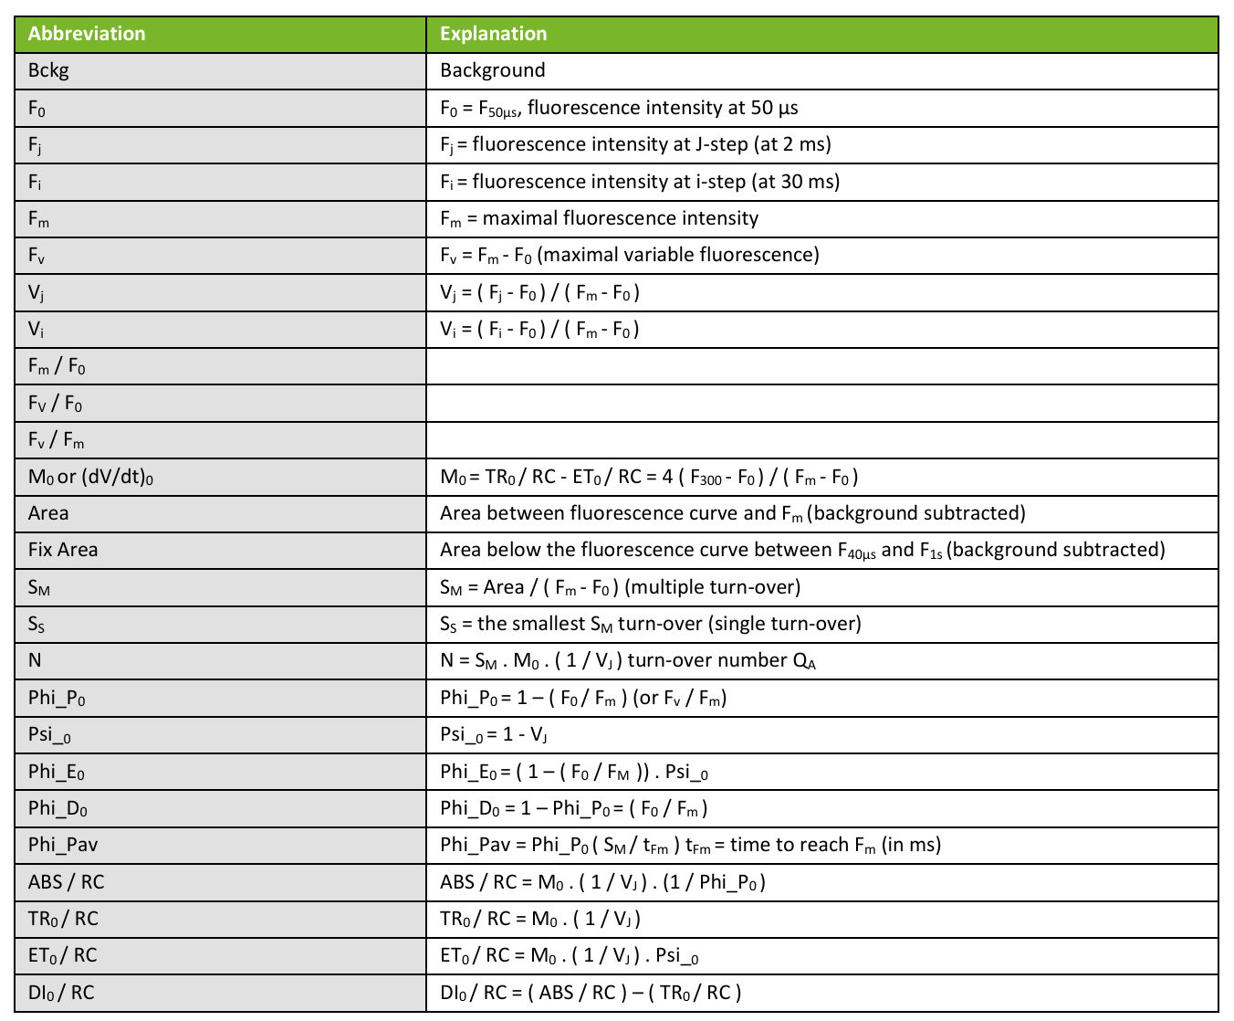
 |  |  |  |  | 0.84633333333 | 0.84633333333 | 0.64133333333 | 13.815333333 | 1.2463333333 | 1.055 | 0.79933333333
 |  |  |  |  | 0.85566666667 | 0.85566666667 | 0.62233333333 | 13.074666667 | 1.215 | 1.0396666667 | 0.75566666667
 |  |  |  |  | 0.86133333333 | 0.86133333333 | 0.635 | 14.182 | 1.2293333333 | 1.0586666667 | 0.781
 |  |  |  |  | 0.819 | 0.819 | 0.58 | 6.38 | 1.7256666667 | 1.4133333333 | 1.001
 |  |  |  |  | 0.82266666667 | 0.82266666667 | 0.56966666667 | 5.4333333333 | 1.9266666667 | 1.5853333333 | 1.098
 |  |  |  |  | 0.83233333333 | 0.83233333333 | 0.60066666667 | 8.1183333333 | 1.5856666667 | 1.3196666667 | 0.95233333333
 |  |  |  |  | 0.83933333333 | 0.83933333333 | 0.59733333333 | 8.4516666667 | 1.5253333333 | 1.2803333333 | 0.91066666667
 |  |  |  |  | 0.839 | 0.839 | 0.58066666667 | 7.3483333333 | 1.595 | 1.338 | 0.92633333333
 |  |  |  |  | 0.839 | 0.839 | 0.598 | 8.6156666667 | 1.499 | 1.2576666667 | 0.89566666667
 |  |  |  |  | 0.834 | 0.834 | 0.576 | 6.784 | 1.658 | 1.3826666667 | 0.95533333333
 |  |  |  |  | 0.829 | 0.829 | 0.572 | 6.6703333333 | 1.6233333333 | 1.3456666667 | 0.929
 |  |  |  |  | 0.82733333333 | 0.82733333333 | 0.54766666667 | 5.816 | 1.6326666667 | 1.3506666667 | 0.89366666667
 |  |  |  |  | 0.83233333333 | 0.83233333333 | 0.57533333333 | 6.9543333333 | 1.6 | 1.3316666667 | 0.92033333333
 |  |  |  |  | 0.83133333333 | 0.83133333333 | 0.56433333333 | 6.562 | 1.59 | 1.3223333333 | 0.89766666667
 |  |  |  |  | 0.82933333333 | 0.82933333333 | 0.573 | 6.4476666667 | 1.6876666667 | 1.3996666667 | 0.96666666667
 |  |  |  |  | 0.82066666667 | 0.82066666667 | 0.554 | 6.9693333333 | 1.368 | 1.1223333333 | 0.75733333333
 |  |  |  |  | 0.86466666667 | 0.86466666667 | 0.64 | 14.728333333 | 1.2413333333 | 1.0736666667 | 0.79466666667
 |  |  |  |  | 0.845 | 0.845 | 0.60833333333 | 11.962666667 | 1.1976666667 | 1.0113333333 | 0.72766666667
 |  |  |  |  | 0.854 | 0.854 | 0.639 | 16.145333333 | 1.0793333333 | 0.922 | 0.68966666667
 |  |  |  |  | 0.836 | 0.836 | 0.58533333333 | 10.541333333 | 1.2376666667 | 1.0326666667 | 0.71933333333
 |  |  |  |  | 0.86633333333 | 0.86633333333 | 0.63533333333 | 16.417333333 | 1.0923333333 | 0.94566666667 | 0.69366666667
 |  |  |  |  | 0.85666666667 | 0.85666666667 | 0.61666666667 | 12.747333333 | 1.2093333333 | 1.036 | 0.74533333333
 |  |  |  |  | 0.852 | 0.852 | 0.61466666667 | 11.809666667 | 1.2663333333 | 1.0786666667 | 0.77866666667
 |  |  |  |  | 0.86466666667 | 0.86466666667 | 0.633 | 14.986666667 | 1.17 | 1.0116666667 | 0.74033333333
 |  |  |  |  | 0.86466666667 | 0.86466666667 | 0.63933333333 | 14.638333333 | 1.24 | 1.0723333333 | 0.793
 |  |  |  |  | 0.86233333333 | 0.86233333333 | 0.64033333333 | 15.743 | 1.1496666667 | 0.99166666667 | 0.736
 |  |  |  |  | 0.851 | 0.851 | 0.62333333333 | 13.436666667 | 1.169 | 0.995 | 0.728
 |  |  |  |  | 0.84066666667 | 0.84066666667 | 0.61433333333 | 12.264666667 | 1.1696666667 | 0.98266666667 | 0.71833333333
 |  |  |  |  | 0.85933333333 | 0.85933333333 | 0.65033333333 | 17.868 | 1.067 | 0.91666666667 | 0.69366666667
 |  |  |  |  | 0.86266666667 | 0.86266666667 | 0.63266666667 | 14.171666667 | 1.226 | 1.057 | 0.77566666667
 |  |  |  |  | 0.835 | 0.835 | 0.601 | 10.577 | 1.2323333333 | 1.0286666667 | 0.741
 |  |  |  |  | 0.84766666667 | 0.84766666667 | 0.62566666667 | 13.467333333 | 1.1733333333 | 0.99433333333 | 0.734
 |  |  |  |  | 0.84533333333 | 0.84533333333 | 0.62466666667 | 12.701 | 1.2196666667 | 1.031 | 0.762
 |  |  |  |  | 0.84666666667 | 0.84666666667 | 0.62366666667 | 12.254 | 1.2583333333 | 1.0653333333 | 0.78466666667
 |  |  |  |  | 0.861 | 0.861 | 0.655 | 18.359666667 | 1.0716666667 | 0.92266666667 | 0.70166666667
 |  |  |  |  | 0.853 | 0.853 | 0.63333333333 | 12 | 1.3973333333 | 1.1923333333 | 0.88433333333
 |  |  |  |  | 0.845 | 0.845 | 0.604 | 10.051666667 | 1.3766666667 | 1.1636666667 | 0.83133333333
 |  |  |  |  | 0.84566666667 | 0.84566666667 | 0.61766666667 | 11.802 | 1.2623333333 | 1.0683333333 | 0.77933333333
 |  |  |  |  | 0.85233333333 | 0.85233333333 | 0.59266666667 | 10.398 | 1.27 | 1.082 | 0.753
 |  |  |  |  | 0.84333333333 | 0.84333333333 | 0.59933333333 | 10.688333333 | 1.2886666667 | 1.0866666667 | 0.77166666667
 |  |  |  |  | 0.85466666667 | 0.85466666667 | 0.64033333333 | 12.818333333 | 1.3746666667 | 1.1753333333 | 0.88033333333
 |  |  |  |  | 0.85733333333 | 0.85733333333 | 0.638 | 12.643666667 | 1.382 | 1.1843333333 | 0.88133333333
 |  |  |  |  | 0.86066666667 | 0.86066666667 | 0.652 | 14.618 | 1.3196666667 | 1.1356666667 | 0.86
 |  |  |  |  | 0.849 | 0.849 | 0.611 | 9.1603333333 | 1.5823333333 | 1.343 | 0.96666666667
 |  |  |  |  | 0.846 | 0.846 | 0.613 | 10.649333333 | 1.365 | 1.155 | 0.837
 |  |  |  |  | 0.85 | 0.85 | 0.60533333333 | 10.191333333 | 1.381 | 1.174 | 0.836
 |  |  |  |  | 0.855 | 0.855 | 0.60666666667 | 10.694333333 | 1.3483333333 | 1.1526666667 | 0.81766666667
 |  |  |  |  | 0.86033333333 | 0.86033333333 | 0.64033333333 | 12.804 | 1.4043333333 | 1.208 | 0.89933333333
...

PEA
phi(Po) | phi(Eo) | PI abs | ABS/RC | TRo/RC | ETo/RC | phi(Po）=Fv/Fm
0.82936666667 | 0.55716666667 | 7.8643333333 | 1.2655 | 1.0496 | 0.7051 | 0.82933333333
0.82373333333 | 0.5027 | 4.9103333333 | 1.5 | 1.2355333333 | 0.75336666667
0.82613333333 | 0.54663333333 | 7.089 | 1.3136333333 | 1.0852 | 0.7179
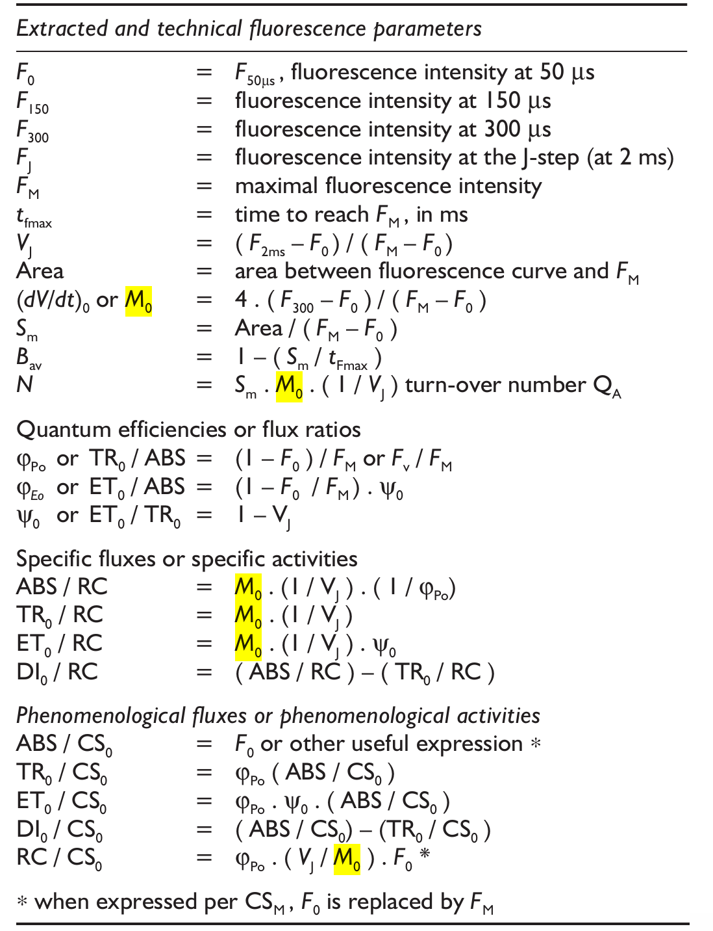
0.83013333333 | 0.55483333333 | 7.5766666667 | 1.3 | 1.0792 | 0.72126666667
0.82743333333 | 0.55596666667 | 7.493 | 1.3157666667 | 1.0888666667 | 0.7313
0.81266666667 | 0.53456666667 | 5.3803333333 | 1.5527 | 1.2618 | 0.82993333333
0.82493333333 | 0.56543333333 | 7.8296666667 | 1.3144 | 1.0842333333 | 0.74303333333
0.82463333333 | 0.55313333333 | 6.906 | 1.3899333333 | 1.1461666667 | 0.76863333333
0.82546666667 | 0.54126666667 | 5.8733333333 | 1.5367 | 1.2685 | 0.83163333333
0.83293333333 | 0.52696666667 | 5.4336666667 | 1.5887333333 | 1.3233 | 0.8367
0.8213 | 0.5105 | 5.7873333333 | 1.3083 | 1.0745333333 | 0.6676
0.82853333333 | 0.51996666667 | 6.2936666667 | 1.2959 | 1.0735666667 | 0.67366666667
0.83053333333 | 0.53326666667 | 6.8056666667 | 1.2984666667 | 1.0783 | 0.69216666667
0.83193333333 | 0.53583333333 | 6.7186666667 | 1.3389 | 1.1138333333 | 0.717
0.8306 | 0.5264 | 6.96 | 1.2247 | 1.0173 | 0.64443333333
0.82213333333 | 0.50156666667 | 5.686 | 1.2751333333 | 1.0482666667 | 0.6394
0.83133333333 | 0.545 | 8.2113333333 | 1.1491333333 | 0.95516666667 | 0.62593333333
0.8278 | 0.52306666667 | 6.2036666667 | 1.3306666667 | 1.1015 | 0.69603333333
0.82386666667 | 0.51266666667 | 5.8366666667 | 1.3236666667 | 1.0905 | 0.6785
0.81786666667 | 0.49896666667 | 5.3776666667 | 1.3122 | 1.0731333333 | 0.6544
0.81696666667 | 0.49313333333 | 4.737 | 1.4389 | 1.1755 | 0.70943333333
0.81676666667 | 0.4911 | 4.6846666667 | 1.4375666667 | 1.1743666667 | 0.7061
0.81096666667 | 0.49956666667 | 5.327 | 1.3002 | 1.0543333333 | 0.64906666667
0.82153333333 | 0.52973333333 | 6.8783333333 | 1.2247666667 | 1.0061666667 | 0.6486
0.81513333333 | 0.48396666667 | 4.6813333333 | 1.4132 | 1.1511 | 0.68206666667
0.82223333333 | 0.49423333333 | 5.004 | 1.3935666667 | 1.1458666667 | 0.6887
0.82226666667 | 0.49203333333 | 4.7533333333 | 1.4530666667 | 1.1948333333 | 0.71493333333
0.82243333333 | 0.51503333333 | 5.7436666667 | 1.3621333333 | 1.1201666667 | 0.7011
0.834 | 0.5155 | 5.4106666667 | 1.5082333333 | 1.2577333333 | 0.77726666667
0.8205 | 0.50053333333 | 5.0616666667 | 1.4199 | 1.1650666667 | 0.71036666667
0.8171 | 0.4876 | 4.9806666667 | 1.3403333333 | 1.0950666667 | 0.6527
0.8333 | 0.55586666667 | 7.489 | 1.3431333333 | 1.1192666667 | 0.74616666667
0.81466666667 | 0.47326666667 | 4.4353333333 | 1.4188 | 1.1556333333 | 0.66863333333
0.81326666667 | 0.47466666667 | 4.1443333333 | 1.4736 | 1.1984 | 0.6995
0.81213333333 | 0.4903 | 4.7106666667 | 1.3990333333 | 1.1362666667 | 0.6861
0.83073333333 | 0.56343333333 | 8.8433333333 | 1.1731666667 | 0.9746 | 0.66083333333
0.81943333333 | 0.54066666667 | 8.2976666667 | 1.0694666667 | 0.87633333333 | 0.57813333333
0.8337 | 0.54866666667 | 8.9273333333 | 1.0844666667 | 0.90403333333 | 0.59486666667
0.8168 | 0.53573333333 | 7.4276666667 | 1.1515 | 0.9405 | 0.61666666667
0.83203333333 | 0.5461 | 8.7686666667 | 1.0822 | 0.9004 | 0.5909
0.8237 | 0.5446 | 8.9683333333 | 1.0183333333 | 0.83876666667 | 0.55456666667
0.83866666667 | 0.54653333333 | 9.9166666667 | 0.995 | 0.8344 | 0.54283333333
0.82253333333 | 0.5228 | 7.411 | 1.0948666667 | 0.9005 | 0.57236666667
0.81846666667 | 0.49786666667 | 5.8776666667 | 1.1996333333 | 0.98206666667 | 0.5969
0.8323 | 0.5221 | 6.9386666667 | 1.2083 | 1.0056333333 | 0.6309
0.82703333333 | 0.48586666667 | 5.4223333333 | 1.2588333333 | 1.0410666667 | 0.61153333333
0.8212 | 0.5307 | 7.2763333333 | 1.1539333333 | 0.9476 | 0.61236666667
0.80713333333 | 0.4798 | 4.7743333333 | 1.2875 | 1.0391 | 0.6176
0.81666666667 | 0.48836666667 | 5.2293333333 | 1.2683666667 | 1.0358666667 | 0.61946666667
0.82866666667 | 0.54273333333 | 6.9836666667 | 1.3332666667 | 1.1046666667 | 0.7223
...

